Latrocínio
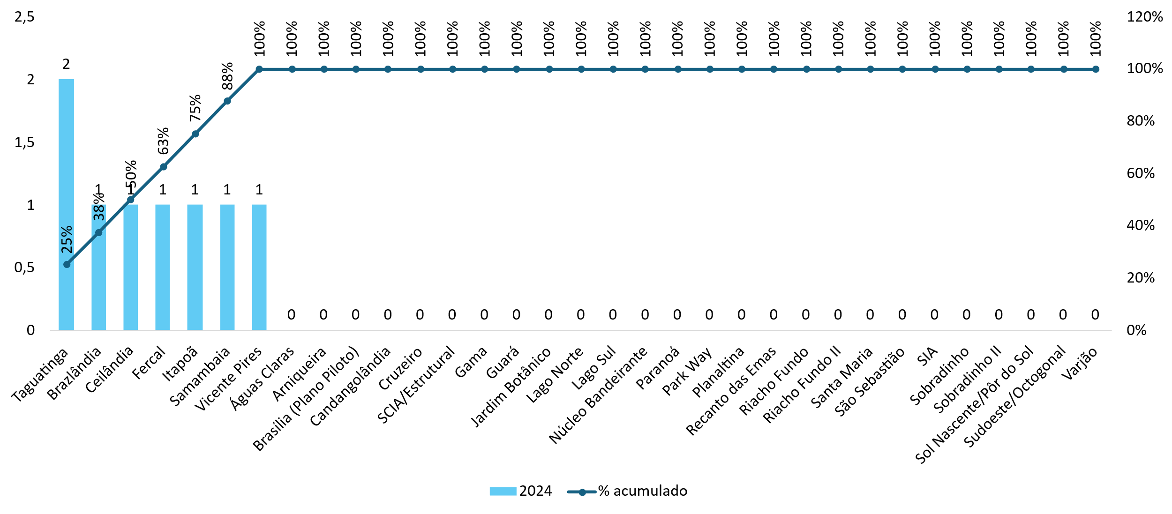
LATROCINIO |  |  |  |  |  |  |  |  |  |  | Variação (%)
Região Administrativa | 2015 | 2016 | 2017 | 2018 | 2019 | 2020 | 2021 | 2022 | 2023 | 2024 | 2015 a 2024 | 2023 a 2024
Distrito Federal | 46 | 47 | 36 | 32 | 25 | 32 | 23 | 20 | 18 | 8 | -83% | -56%
Águas Claras | 0 | 0 | 1 | 0 | 0 | 1 | 0 | 0 | 0 | 0 | * | *
Arniqueira | - | - | - | - | - | 1 | 0 | 1 | 1 | 0 | * | *
Brasília (Plano Piloto) | 1 | 0 | 4 | 1 | 1 | 4 | 0 | 0 | 0 | 0 | * | *
Brazlândia | 0 | 1 | 3 | 1 | 1 | 1 | 0 | 1 | 0 | 1 | * | *
Candangolândia | 1 | 0 | 1 | 0 | 0 | 0 | 0 | 0 | 0 | 0 | * | *
Ceilândia | 6 | 3 | 8 | 7 | 5 | 3 | 3 | 7 | 1 | 1 | * | *
Cruzeiro | 1 | 2 | 0 | 0 | 0 | 0 | 0 | 0 | 0 | 0 | * | *
Fercal | 0 | 0 | 1 | 0 | 0 | 0 | 0 | 0 | 2 | 1 | * | *
Gama | 3 | 3 | 1 | 3 | 1 | 1 | 2 | 0 | 0 | 0 | * | *
Guará | 0 | 2 | 2 | 0 | 0 | 0 | 1 | 0 | 0 | 0 | * | *
Itapoã | 0 | 3 | 2 | 1 | 2 | 0 | 2 | 0 | 1 | 1 | * | *
Jardim Botânico | 0 | 0 | 0 | 0 | 0 | 0 | 0 | 0 | 0 | 0 | * | *
Lago Norte | 0 | 0 | 0 | 0 | 0 | 0 | 1 | 0 | 0 | 0 | * | *
Lago Sul | 1 | 0 | 0 | 2 | 0 | 0 | 0 | 0 | 0 | 0 | * | *
Núcleo Bandeirante | 0 | 2 | 0 | 0 | 0 | 0 | 0 | 1 | 0 | 0 | * | *
Paranoá | 1 | 2 | 1 | 2 | 0 | 4 | 1 | 0 | 0 | 0 | * | *
Park Way | 1 | 0 | 1 | 0 | 0 | 0 | 0 | 0 | 0 | 0 | * | *
Planaltina | 4 | 2 | 2 | 1 | 3 | 2 | 2 | 2 | 1 | 0 | * | *
Recanto das Emas | 2 | 4 | 1 | 1 | 5 | 3 | 1 | 0 | 1 | 0 | * | *
Riacho Fundo | 0 | 0 | 0 | 0 | 0 | 0 | 0 | 0 | 1 | 0 | * | *
Riacho Fundo II | 0 | 0 | 0 | 0 | 0 | 0 | 0 | 1 | 0 | 0 | * | *
Samambaia | 8 | 7 | 3 | 2 | 0 | 1 | 2 | 2 | 2 | 1 | * | *
Santa Maria | 6 | 4 | 1 | 1 | 0 | 1 | 0 | 2 | 2 | 0 | * | *
São Sebastião | 0 | 4 | 1 | 0 | 0 | 1 | 3 | 2 | 1 | 0 | * | *
SCIA/Estrutural | 1 | 1 | 1 | 0 | 0 | 0 | 0 | 0 | 1 | 0 | * | *
SIA | 0 | 0 | 0 | 0 | 1 | 1 | 0 | 0 | 0 | 0 | * | *
Sobradinho | 2 | 2 | 1 | 1 | 3 | 1 | 0 | 0 | 1 | 0 | * | *
Sobradinho II | 2 | 1 | 0 | 2 | 0 | 0 | 0 | 1 | 0 | 0 | * | *
Sol Nascente/Pôr do Sol | - | - | - | - | - | 4 | 3 | 0 | 1 | 0 | * | *
Sudoeste/Octogonal | 0 | 0 | 0 | 0 | 0 | 0 | 0 | 0 | 0 | 0 | * | *
Taguatinga | 5 | 4 | 1 | 4 | 3 | 3 | 2 | 0 | 2 | 2 | * | *
Varjão | 0 | 0 | 0 | 0 | 0 | 0 | 0 | 0 | 0 | 0 | * | *
Vicente Pires | 1 | 0 | 0 | 3 | 0 | 0 | 0 | 0 | 0 | 1 | * | *

